2110
 |  |  | PRESUPUESTO
 |  |  | 2110

GrupoKoal
Climatizacion vertical S.L.U
B-40642555
Av/ Malvarrosa 112 114 |  | FECHA
Entrada por C/Bolbaite 1 |  | 02/092025
633 66 04 38
WWW.GRUPOKOAL.COM |  | DESCRIPCIÓN
Info@grupokoal.com |  | CLIMATIZACION

NOMBRE: | ROSA JULIA
DIRECCION:
DNI / CIF
TELEFONO

DESCRIPCION |  | CANTIDAD | PRECIO UNIT | TOTAL

AIRE ACONDICIONADO HISENSE 3500W
INSTALACION BASICA |  | 1 | €750.00 | €750.00
 |  | 1 | €60.00 | €60.00

 |  |  | TOTAL NETO | €810.00
 |  |  | 21% | €170.10
 |  |  | TOTAL | €980.10

INSTALACION BASICA INCLUYE:
2 METROS DE TUBERIA DE COBRE
1 METRO DE MANGUERA ELECTRICA
3 METROS DE TUBERIA DE DESAGUE
1 METRO DE CANALETA BLANCA

CARACTERISTICAS TECNICAS |  |  | Calif. energética frío
Capacidad frío (kw) |  |  | A++
3.51 |  |  | Calif. energética calor
Capacidad calor (kw) |  |  | A+
3.15 |  |  | Nivel sonoro ud. interior (db)
Inverter |  |  | 21/30/37/43
Sí |  |  | Nivel sonoro ud. interior (db)
Consumo frío/calor (kw) |  |  | 50
0.8/0.85 |  |  | Gas refrigerante R32

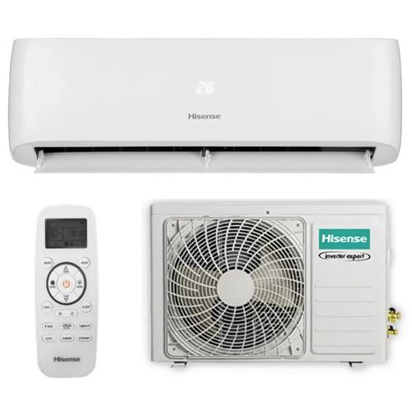

DIMENSIONES UNIDAD INTERIOR

280x838x228

Dimensiones Unidad exterior

538X699X249

Garantia de Instalacion 5 años

Garantia de compresor 5 años

Garantia de piezas 3 años

2130
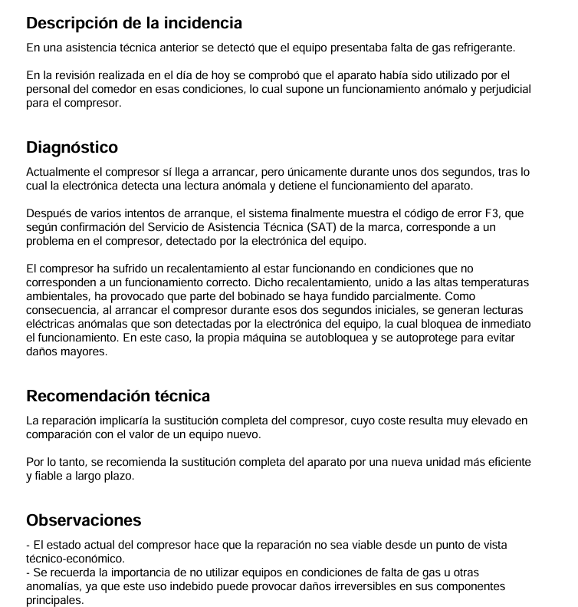
 |  |  | PRESUPUESTO
 |  |  | 2130

GrupoKoal
Climatizacion vertical S.L.U
B-40642555
Av/ Malvarrosa 112 114 |  | FECHA
Entrada por C/Bolbaite 1 |  | 16/09/2025
633 66 04 38
WWW.GRUPOKOAL.COM |  | DESCRIPCIÓN
Info@grupokoal.com |  | CLIMATIZACION

NOMBRE: | CEIP MALVARROSA
DIRECCION:
DNI / CIF
TELEFONO

DESCRIPCION |  | CANTIDAD | PRECIO UNIT | TOTAL
HISENSE 6500 FR |  | 1 | €769.00 | €769.00
SERVICIO DE INSTALACION |  | 1 | €320.00 | €320.00

 |  |  | TOTAL NETO | €1,089.00
 |  |  | 21% | €228.69
 |  |  | TOTAL | €1,317.69

GARANTIA DE INSTALACION 5 AÑOS
GARANTIA DE MAQUINA 2 AÑOS
GARANTIA DE COMPRESOR 3 AÑOS

